【連携シート】1ページ
連携シートの使用ガイド
安心ハート手帳
この連携シートは、目標に対する達成度合いの確認にお役立てください。
地域医療連携シート
※貴院での集計等にご活用ください。
患者氏名 | 生年月日（年） | 生年月日（月） | 生年月日（日） | 医療機関名 | 連絡先 | 入院日（月） | 入院日（日） | 退院日（月） | 退院日（日） | 受診日01（月） | 受診日01（日） | 受診日02（月） | 受診日02（日） | 入院日（急性期病院） | 入院日（かかりつけ医） | 退院日（急性期病院） | 退院日（かかりつけ医） | 受診日01（急性期病院） | 受診日01（かかりつけ医） | 受診日02（急性期病院） | 受診日02（かかりつけ医） | 入院日（LDL-C(mg/dL）） | 退院日（LDL-C(mg/dL）） | 受診日01（LDL-C(mg/dL）） | 受診日02（LDL-C(mg/dL）） | 入院日（LDL-C(mg/dL））未達成 | 入院日（LDL-C(mg/dL））達成 | 退院日（LDL-C(mg/dL））未達成 | 退院日（LDL-C(mg/dL））達成 | 受診日01（LDL-C(mg/dL））未達成 | 受診日01（LDL-C(mg/dL））達成 | 受診日02（LDL-C(mg/dL））未達成 | 受診日02（LDL-C(mg/dL））達成 | 入院日（HDL-C(mg/dL）） | 退院日（HDL-C(mg/dL）） | 受診日01（HDL-C(mg/dL）） | 受診日02（HDL-C(mg/dL）） | 入院日（HDL-C(mg/dL））未達成 | 入院日（HDL-C(mg/dL））達成 | 退院日（HDL-C(mg/dL））未達成 | 退院日（HDL-C(mg/dL））達成 | 受診日01（HDL-C(mg/dL））未達成 | 受診日01（HDL-C(mg/dL））達成 | 受診日02（HDL-C(mg/dL））未達成 | 受診日02（HDL-C(mg/dL））達成 | 入院日（中性脂肪(mg/dL）） | 退院日（中性脂肪(mg/dL）） | 受診日01（中性脂肪(mg/dL）） | 受診日02（中性脂肪(mg/dL）） | 入院日（中性脂肪(mg/dL））未達成 | 入院日（中性脂肪(mg/dL））達成 | 退院日（中性脂肪(mg/dL））未達成 | 退院日（中性脂肪(mg/dL））達成 | 受診日01（中性脂肪(mg/dL））未達成 | 受診日01（中性脂肪(mg/dL））達成 | 受診日02（中性脂肪(mg/dL））未達成 | 受診日02（中性脂肪(mg/dL））達成 | 入院日（HbA1C(NGSP値,%）） | 退院日（HbA1C(NGSP値,%）） | 受診日01（HbA1C(NGSP値,%）） | 受診日02（HbA1C(NGSP値,%）） | 入院日（HbA1C(NGSP値,%））未達成 | 入院日（HbA1C(NGSP値,%））達成 | 退院日（HbA1C(NGSP値,%））未達成 | 退院日（HbA1C(NGSP値,%））達成 | 受診日01（HbA1C(NGSP値,%））未達成 | 受診日01（HbA1C(NGSP値,%））達成 | 受診日02（HbA1C(NGSP値,%））未達成 | 受診日02（HbA1C(NGSP値,%））達成 | 入院日（収縮期血圧(mmHg）） | 退院日（収縮期血圧(mmHg）） | 受診日01（収縮期血圧(mmHg）） | 受診日02（収縮期血圧(mmHg）） | 入院日（拡張期血圧(mmHg）） | 退院日（拡張期血圧(mmHg）） | 受診日01（拡張期血圧(mmHg）） | 受診日02（拡張期血圧(mmHg）） | 入院日（診察時心拍数（回/分）） | 退院日（診察時心拍数（回/分）） | 受診日01（診察時心拍数（回/分）） | 受診日02（診察時心拍数（回/分）） | 追加事項
0 | 0 | 0 | 0 | 0 | 0 | 0 | 0 | 0 | 0 | 0 | 0 | 0 | 0 | FALSE | FALSE | FALSE | FALSE | FALSE | FALSE | FALSE | FALSE | 0 | 0 | 0 | 0 | FALSE | FALSE | FALSE | FALSE | FALSE | FALSE | FALSE | FALSE | 0 | 0 | 0 | 0 | FALSE | FALSE | FALSE | FALSE | FALSE | FALSE | FALSE | FALSE | 0 | 0 | 0 | 0 | FALSE | FALSE | FALSE | FALSE | FALSE | FALSE | FALSE | FALSE | 0 | 0 | 0 | 0 | FALSE | FALSE | FALSE | FALSE | FALSE | FALSE | FALSE | FALSE | 0 | 0 | 0 | 0 | 0 | 0 | 0 | 0 | 0 | 0 | 0 | 0 | 0
使い方は以下のとおりです。
※本連携シートは、安心ハート手帳とセットでご活用ください。
管理目標項目と目標値
安心ハート手帳P9に記載されている項目と連動
・
患者氏名
生年月日
年
月
日生
目標達成チェック！
目標に対する達成度合を見える化
治療、管理のモチベーションアップにもお役立てください
・
・
二次予防目標達成チェックリスト
かかりつけ医療機関等でご記入ください。
医療機関名
連絡先
血圧、心拍数
血圧は家庭血圧など指標が複数あるため、目標チェックの記載無し
心拍数は参考項目
・
・
目標未達成
目標達成
✓
✓
経過
入院日
退院日
受診日
受診日
/
/
/
/
二次予防目標達成チェックリスト
受診先
かかりつけ医
急性期病院
かかりつけ医
急性期病院
かかりつけ医
急性期病院
かかりつけ医
急性期病院
入院日
退院日
受診日
目標未達成
目標達成
✓
✓
受診日
LDL-C(mg/dL）

経過
/
/
/
/
受診先
かかりつけ医
急性期病院
かかりつけ医
急性期病院
かかりつけ医
急性期病院
かかりつけ医
急性期病院
目標値70mg/dL未満

糖質
HDL-C(mg/dL）
LDL-C(mg/dL）
目標値40mg/dL以上
目標値70mg/dL未満
中性脂肪(mg/dL）
HDL-C(mg/dL）
目標値
糖質
150mg/dL未満（空腹時）
目標値40mg/dL以上
175mg/dL未満（随時）

中性脂肪(mg/dL）
目標値
150mg/dL未満（空腹時）
175mg/dL未満（随時）
糖尿病
HbA1C(NGSP値,%）
収縮期血圧(mmHg）
目標値70%未満

糖尿病
HbA1C(NGSP値,%）
診察室
血圧
目標値
75歳未満 130mmHg未満
目標値70%未満
拡張期血圧(mmHg）
75歳以上 140mmHg未満
収縮期血圧(mmHg）
診察室
血圧
目標値
75歳未満 130mmHg未満
75歳以上 140mmHg未満
目標値
75歳未満 80mmHg未満
75歳以上 90mmHg未満
拡張期血圧(mmHg）
診察時心拍数（回/分）
目標値
75歳未満 80mmHg未満
75歳以上 90mmHg未満
追加事項
診察時心拍数（回/分）

【連携シート】2ページ
受診日
受診日
受診日
目標未達成
目標達成
✓
✓
受診日
受診日
受診日
受診日
受診日
目標未達成
目標達成
✓
✓
受診日
受診日
経過
/
/
/
/
/
経過
/
/
/
/
/
※貴院での集計等にご活用ください。
受診日03（月） | 受診日03（日） | 受診日04（月） | 受診日04（日） | 受診日05（月） | 受診日05（日） | 受診日06（月） | 受診日06（日） | 受診日07（月） | 受診日08（月） | 受診日08（日） | 受診日09（月） | 受診日09（日） | 受診日10（月） | 受診日10（日） | 受診日11（月） | 受診日11（日） | 受診日12（月） | 受診日12（日） | 受診日03（急性期病院） | 受診日03（かかりつけ医） | 受診日04（急性期病院） | 受診日04（かかりつけ医） | 受診日05（急性期病院） | 受診日05（かかりつけ医） | 受診日06（急性期病院） | 受診日06（かかりつけ医） | 受診日07（急性期病院） | 受診日07（かかりつけ医） | 受診日08（急性期病院） | 受診日08（かかりつけ医） | 受診日09（急性期病院） | 受診日09（かかりつけ医） | 受診日10（急性期病院） | 受診日10（かかりつけ医） | 受診日11（急性期病院） | 受診日11（かかりつけ医） | 受診日12（急性期病院） | 受診日12（かかりつけ医） | 受診日03（LDL-C(mg/dL）） | 受診日04（LDL-C(mg/dL）） | 受診日05（LDL-C(mg/dL）） | 受診日06（LDL-C(mg/dL）） | 受診日07（LDL-C(mg/dL）） | 受診日08（LDL-C(mg/dL）） | 受診日09（LDL-C(mg/dL）） | 受診日10（LDL-C(mg/dL）） | 受診日11（LDL-C(mg/dL）） | 受診日12（LDL-C(mg/dL）） | 受診日03（LDL-C(mg/dL））未達成 | 受診日03（LDL-C(mg/dL））達成 | 受診日04（LDL-C(mg/dL））未達成 | 受診日04（LDL-C(mg/dL））達成 | 受診日05（LDL-C(mg/dL））未達成 | 受診日05（LDL-C(mg/dL））達成 | 受診日06（LDL-C(mg/dL））未達成 | 受診日06（LDL-C(mg/dL））達成 | 受診日07（LDL-C(mg/dL））未達成 | 受診日07（LDL-C(mg/dL））達成 | 受診日08（LDL-C(mg/dL））未達成 | 受診日08（LDL-C(mg/dL））達成 | 受診日09（LDL-C(mg/dL））未達成 | 受診日09（LDL-C(mg/dL））達成 | 受診日10（LDL-C(mg/dL））未達成 | 受診日10（LDL-C(mg/dL））達成 | 受診日11（LDL-C(mg/dL））未達成 | 受診日11（LDL-C(mg/dL））達成 | 受診日12（LDL-C(mg/dL））未達成 | 受診日12（LDL-C(mg/dL））達成 | 受診日03（HDL-C(mg/dL）） | 受診日04（HDL-C(mg/dL）） | 受診日05（HDL-C(mg/dL）） | 受診日06（HDL-C(mg/dL）） | 受診日07（HDL-C(mg/dL）） | 受診日08（HDL-C(mg/dL）） | 受診日09（HDL-C(mg/dL）） | 受診日10（HDL-C(mg/dL）） | 受診日11（HDL-C(mg/dL）） | 受診日12（HDL-C(mg/dL）） | 受診日03（HDL-C(mg/dL））未達成 | 受診日03（HDL-C(mg/dL））達成 | 受診日04（HDL-C(mg/dL））未達成 | 受診日04（HDL-C(mg/dL））達成 | 受診日05（HDL-C(mg/dL））未達成 | 受診日05（HDL-C(mg/dL））達成 | 受診日06（HDL-C(mg/dL））未達成 | 受診日06（HDL-C(mg/dL））達成 | 受診日07（HDL-C(mg/dL））未達成 | 受診日07（HDL-C(mg/dL））達成 | 受診日08（HDL-C(mg/dL））未達成 | 受診日08（HDL-C(mg/dL））達成 | 受診日09（HDL-C(mg/dL））未達成 | 受診日09（HDL-C(mg/dL））達成 | 受診日10（HDL-C(mg/dL））未達成 | 受診日10（HDL-C(mg/dL））達成 | 受診日11（HDL-C(mg/dL））未達成 | 受診日11（HDL-C(mg/dL））達成 | 受診日12（HDL-C(mg/dL））未達成 | 受診日12（HDL-C(mg/dL））達成 | 受診日03（中性脂肪(mg/dL）） | 受診日04（中性脂肪(mg/dL）） | 受診日05（中性脂肪(mg/dL）） | 受診日06（中性脂肪(mg/dL）） | 受診日07（中性脂肪(mg/dL）） | 受診日08（中性脂肪(mg/dL）） | 受診日09（中性脂肪(mg/dL）） | 受診日10（中性脂肪(mg/dL）） | 受診日11（中性脂肪(mg/dL）） | 受診日12（中性脂肪(mg/dL）） | 受診日03（中性脂肪(mg/dL））未達成 | 受診日03（中性脂肪(mg/dL））達成 | 受診日04（中性脂肪(mg/dL））未達成 | 受診日04（中性脂肪(mg/dL））達成 | 受診日05（中性脂肪(mg/dL））未達成 | 受診日05（中性脂肪(mg/dL））達成 | 受診日06（中性脂肪(mg/dL））未達成 | 受診日06（中性脂肪(mg/dL））達成 | 受診日07（中性脂肪(mg/dL））未達成 | 受診日07（中性脂肪(mg/dL））達成 | 受診日08（中性脂肪(mg/dL））未達成 | 受診日08（中性脂肪(mg/dL））達成 | 受診日09（中性脂肪(mg/dL））未達成 | 受診日09（中性脂肪(mg/dL））達成 | 受診日10（中性脂肪(mg/dL））未達成 | 受診日10（中性脂肪(mg/dL））達成 | 受診日11（中性脂肪(mg/dL））未達成 | 受診日11（中性脂肪(mg/dL））達成 | 受診日12（中性脂肪(mg/dL））未達成 | 受診日12（中性脂肪(mg/dL））達成 | 受診日03（HbA1C(NGSP値,%）） | 受診日04（HbA1C(NGSP値,%）） | 受診日05（HbA1C(NGSP値,%）） | 受診日06（HbA1C(NGSP値,%）） | 受診日07（HbA1C(NGSP値,%）） | 受診日08（HbA1C(NGSP値,%）） | 受診日09（HbA1C(NGSP値,%）） | 受診日10（HbA1C(NGSP値,%）） | 受診日11（HbA1C(NGSP値,%）） | 受診日12（HbA1C(NGSP値,%）） | 受診日03（HbA1C(NGSP値,%））未達成 | 受診日03（HbA1C(NGSP値,%））達成 | 受診日04（HbA1C(NGSP値,%））未達成 | 受診日04（HbA1C(NGSP値,%））達成 | 受診日05（HbA1C(NGSP値,%））未達成 | 受診日05（HbA1C(NGSP値,%））達成 | 受診日06（HbA1C(NGSP値,%））未達成 | 受診日06（HbA1C(NGSP値,%））達成 | 受診日07（HbA1C(NGSP値,%））未達成 | 受診日07（HbA1C(NGSP値,%））達成 | 受診日08（HbA1C(NGSP値,%））未達成 | 受診日08（HbA1C(NGSP値,%））達成 | 受診日09（HbA1C(NGSP値,%））未達成 | 受診日09（HbA1C(NGSP値,%））達成 | 受診日10（HbA1C(NGSP値,%））未達成 | 受診日10（HbA1C(NGSP値,%））達成 | 受診日11（HbA1C(NGSP値,%））未達成 | 受診日11（HbA1C(NGSP値,%））達成 | 受診日12（HbA1C(NGSP値,%））未達成 | 受診日12（HbA1C(NGSP値,%））達成 | 受診日03（収縮期血圧(mmHg）） | 受診日04（収縮期血圧(mmHg）） | 受診日05（収縮期血圧(mmHg）） | 受診日06（収縮期血圧(mmHg）） | 受診日07（収縮期血圧(mmHg）） | 受診日08（収縮期血圧(mmHg）） | 受診日09（収縮期血圧(mmHg）） | 受診日10（収縮期血圧(mmHg）） | 受診日11（収縮期血圧(mmHg）） | 受診日12（収縮期血圧(mmHg）） | 受診日03（拡張期血圧(mmHg）） | 受診日04（拡張期血圧(mmHg）） | 受診日05（拡張期血圧(mmHg）） | 受診日06（拡張期血圧(mmHg）） | 受診日07（拡張期血圧(mmHg）） | 受診日08（拡張期血圧(mmHg）） | 受診日09（拡張期血圧(mmHg）） | 受診日10（拡張期血圧(mmHg）） | 受診日11（拡張期血圧(mmHg）） | 受診日12（拡張期血圧(mmHg）） | 受診日03（診察時心拍数（回/分）） | 受診日04（診察時心拍数（回/分）） | 受診日05（診察時心拍数（回/分）） | 受診日06（診察時心拍数（回/分）） | 受診日07（診察時心拍数（回/分）） | 受診日08（診察時心拍数（回/分）） | 受診日09（診察時心拍数（回/分）） | 受診日10（診察時心拍数（回/分）） | 受診日11（診察時心拍数（回/分）） | 受診日12（診察時心拍数（回/分）） | 追加事項 | 追加事項
0 | 0 | 0 | 0 | 0 | 0 | 0 | 0 | 0 | 0 | 0 | 0 | 0 | 0 | 0 | 0 | 0 | 0 | 0 | FALSE | FALSE | FALSE | FALSE | FALSE | FALSE | FALSE | FALSE | FALSE | FALSE | FALSE | FALSE | FALSE | FALSE | FALSE | FALSE | FALSE | FALSE | FALSE | FALSE | 0 | 0 | 0 | 0 | 0 | 0 | 0 | 0 | 0 | 0 | FALSE | FALSE | FALSE | FALSE | FALSE | FALSE | FALSE | FALSE | FALSE | FALSE | FALSE | FALSE | FALSE | FALSE | FALSE | FALSE | FALSE | FALSE | FALSE | FALSE | 0 | 0 | 0 | 0 | 0 | 0 | 0 | 0 | 0 | 0 | FALSE | FALSE | FALSE | FALSE | FALSE | FALSE | FALSE | FALSE | FALSE | FALSE | FALSE | FALSE | FALSE | FALSE | FALSE | FALSE | FALSE | FALSE | FALSE | FALSE | 0 | 0 | 0 | 0 | 0 | 0 | 0 | 0 | 0 | 0 | FALSE | FALSE | FALSE | FALSE | FALSE | FALSE | FALSE | FALSE | FALSE | FALSE | FALSE | FALSE | FALSE | FALSE | FALSE | FALSE | FALSE | FALSE | FALSE | FALSE | 0 | 0 | 0 | 0 | 0 | 0 | 0 | 0 | 0 | 0 | FALSE | FALSE | FALSE | FALSE | FALSE | FALSE | FALSE | FALSE | FALSE | FALSE | FALSE | FALSE | FALSE | FALSE | FALSE | FALSE | FALSE | FALSE | FALSE | FALSE | 0 | 0 | 0 | 0 | 0 | 0 | 0 | 0 | 0 | 0 | 0 | 0 | 0 | 0 | 0 | 0 | 0 | 0 | 0 | 0 | 0 | 0 | 0 | 0 | 0 | 0 | 0 | 0 | 0 | 0 | 0 | 0

受診先
かかりつけ医
急性期病院
かかりつけ医
急性期病院
かかりつけ医
急性期病院
かかりつけ医
急性期病院
かかりつけ医
急性期病院
受診先
かかりつけ医
急性期病院
かかりつけ医
急性期病院
かかりつけ医
急性期病院
かかりつけ医
急性期病院
かかりつけ医
急性期病院
LDL-C(mg/dL）
LDL-C(mg/dL）
目標値70mg/dL未満
目標値70mg/dL未満
糖質
HDL-C(mg/dL）
糖質
HDL-C(mg/dL）
目標値40mg/dL以上
目標値40mg/dL以上
中性脂肪(mg/dL）
目標値
中性脂肪(mg/dL）
目標値
175mg/dL未満（随時）
150mg/dL未満（空腹時）
175mg/dL未満（随時）
150mg/dL未満（空腹時）
糖尿病
HbA1C(NGSP値,%）
糖尿病
HbA1C(NGSP値,%）
目標値70%未満
収縮期血圧(mmHg）
目標値70%未満
収縮期血圧(mmHg）
診察室
血圧
目標値
75歳未満 130mmHg未満
75歳以上 140mmHg未満
拡張期血圧(mmHg）
診察室
血圧
目標値
75歳以上 140mmHg未満
75歳未満 130mmHg未満
拡張期血圧(mmHg）
目標値
75歳未満 80mmHg未満
75歳以上 90mmHg未満
目標値
75歳以上 90mmHg未満
75歳未満 80mmHg未満
追加事項
診察時心拍数（回/分）
追加事項
診察時心拍数（回/分）

（医療機関用）連携フロー
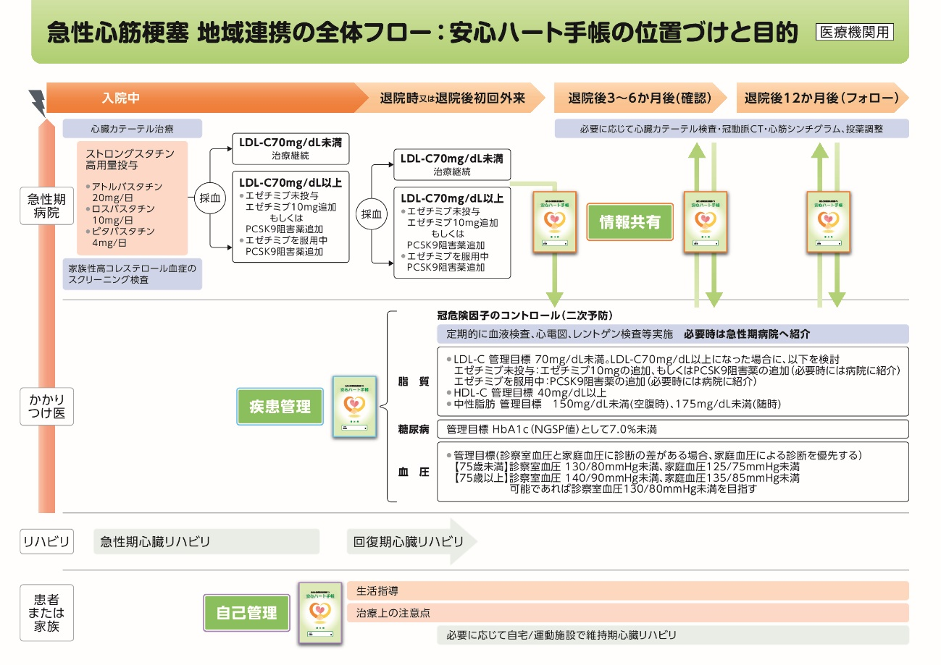

ご利用方法
